그리드
見 積 書

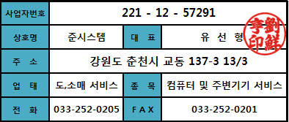
강원대학교 貴下

담 당 자 :
전화번호 :
팩 스 :
E - Mail :

견적합계 : | ₩4,147,000
견적일자 : | 2014-04-29 13:04:39

품 명 | 규 격 | 수량 | 공급가액 | 세 액 | 합 계 액
 |  |  |  | - | -
컴퓨터 | HP 600 G1 | 1 | 1,000,000 | 100,000 | 1,100,000
 |  |  |  | - | -
 | Intel i5-4570 |  |  | - | -
 | DDR3 4GB RAM |  |  | - | -
 | 500GB HDD |  |  | - | -
 | 지포스 GT630 |  |  | - | -
 | DVD 멀티 |  |  | - | -
 | 윈도우7 HOME |  |  | - | -
 |  |  |  | - | -
 |  |  |  | - | -
모니터 | 엘지 27MA43D | 1 | 330,000 | 33,000 | 363,000
 |  |  |  | - | -
노트북 | 삼성 XQ700T1C-K53 | 1 | 1,290,000 | 129,000 | 1,419,000
 |  |  |  | - | -
 | 코어 i5-3337U |  |  | - | -
 | DDR3 4GB RAM |  |  | - | -
 | 128GB SSD |  |  | - | -
 | 윈도우8 64bit |  |  | - | -
 | 11.6인치 |  |  | - | -
 |  |  |  | - | -
 |  |  |  | - | -
노트북 | 삼성 NT910S5J-K31 | 1 | 1,150,000 | 115,000 | 1,265,000
 |  |  |  | - | -
 |  |  |  | - | -
 |  |  |  | - | -
계좌번호 : 신한은행 110-314-740234 / 준시스템 |  |  | 합 계 | ₩4,147,000
연락처 : 033-252-0205 / 010-2633-9018 / 유선형
기타사항 : 견적 유효일 7일 이후 요청시 금액 변동이 있을수 있습니다.

